SourceTree
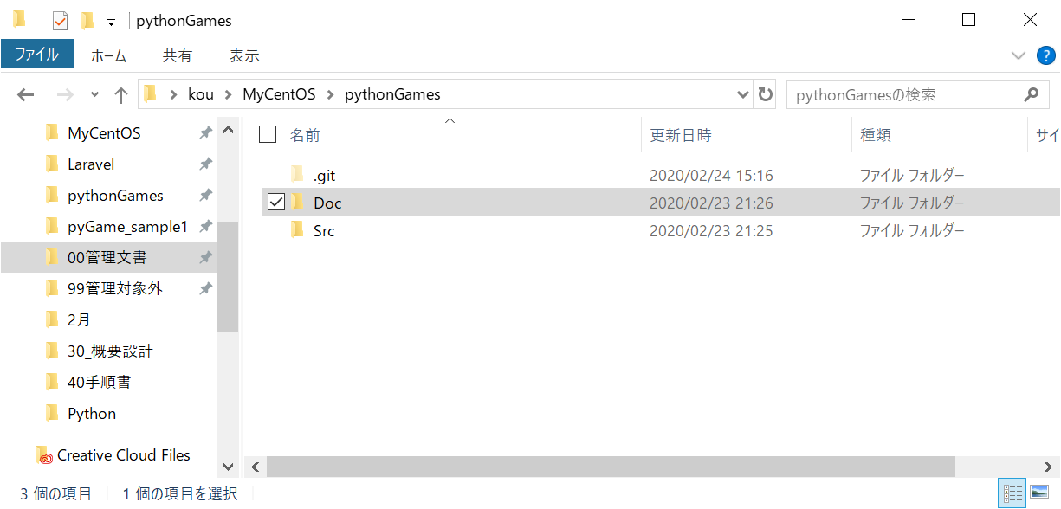
SourceTreeをインストール
https://www.sourcetreeapp.com/
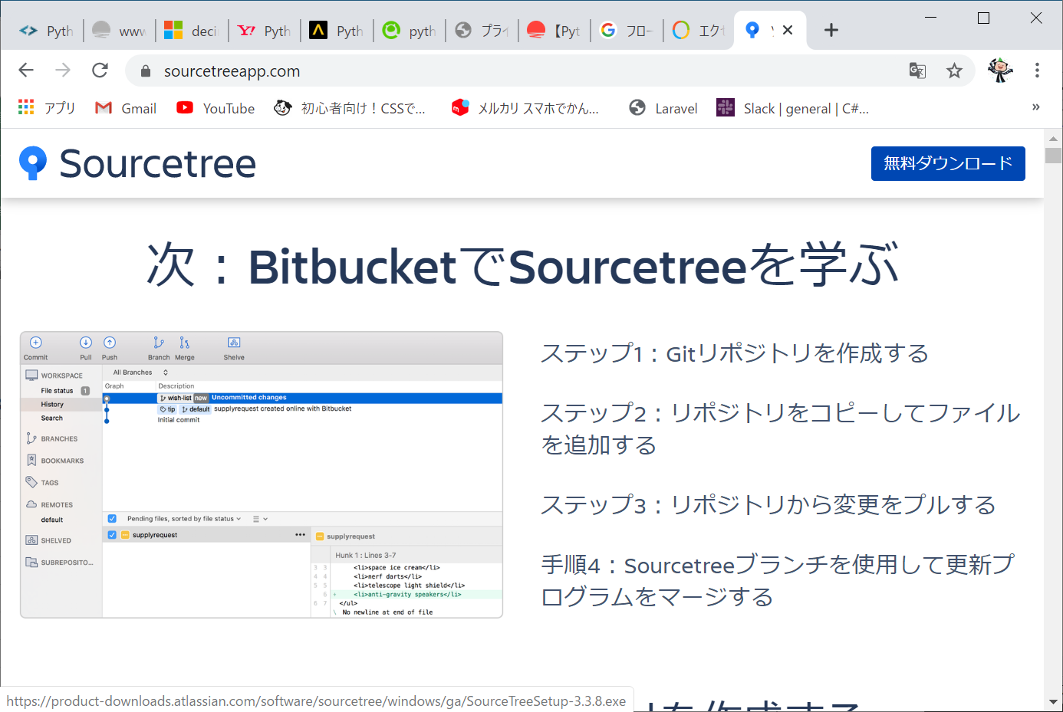

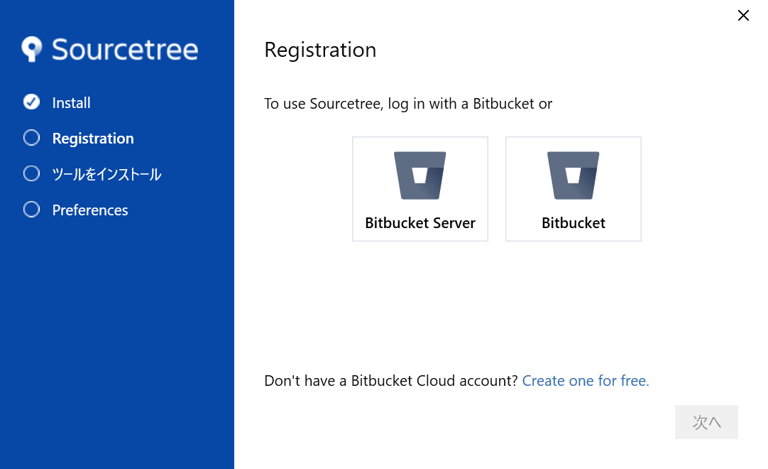

↓以下のアカウントでログイン
mail： | gitPython0223@gmail.com
pass： | gitPython2020

↓インストール後
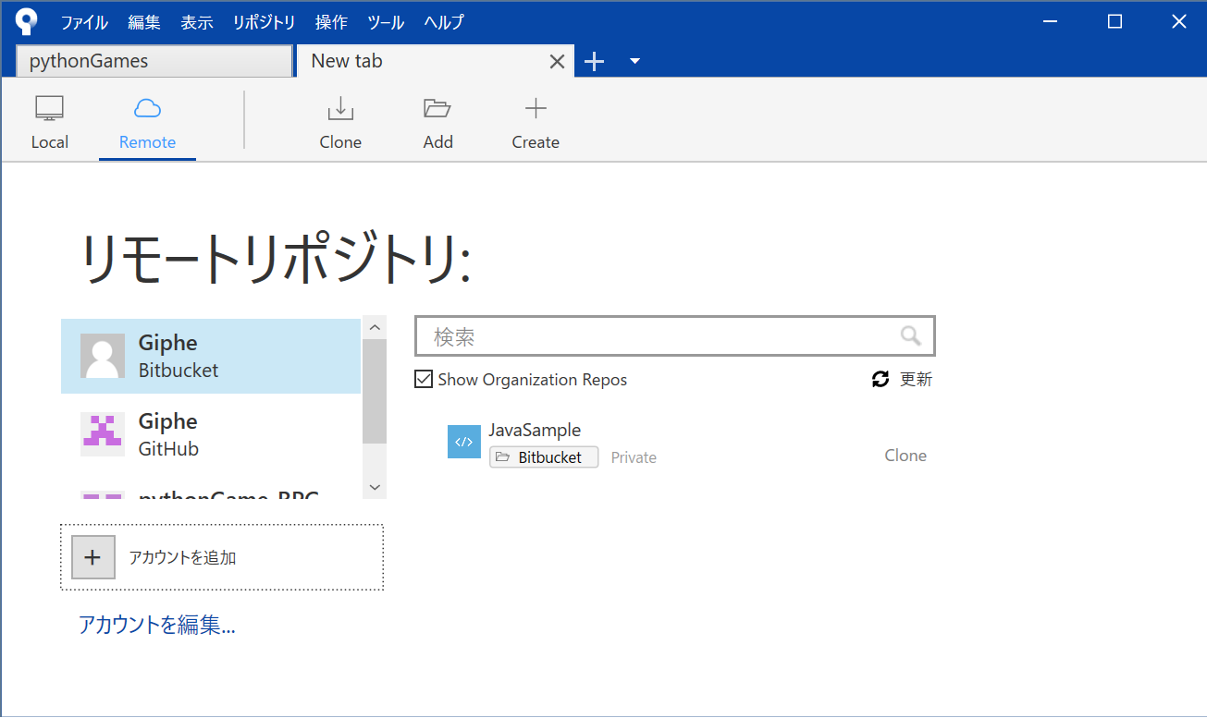

↓GitHubアカウントを認証
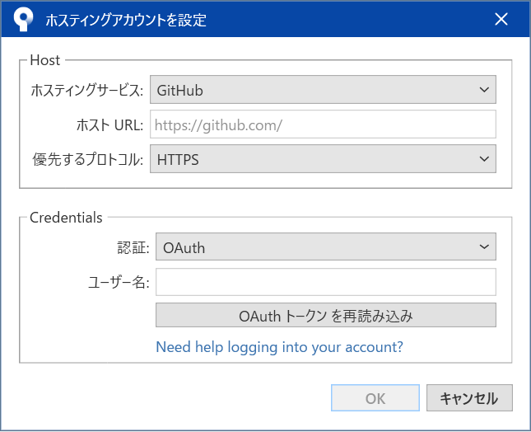

↓認証後Cloneして適当なフォルダにリポジトリを作成
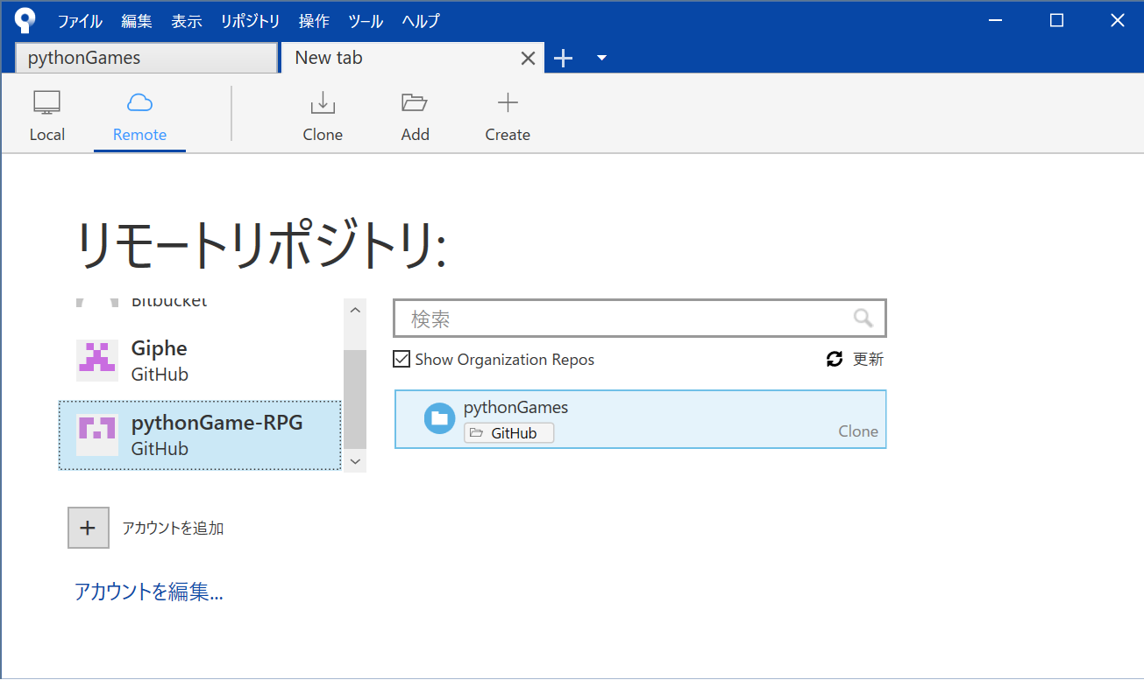

↓クローンする
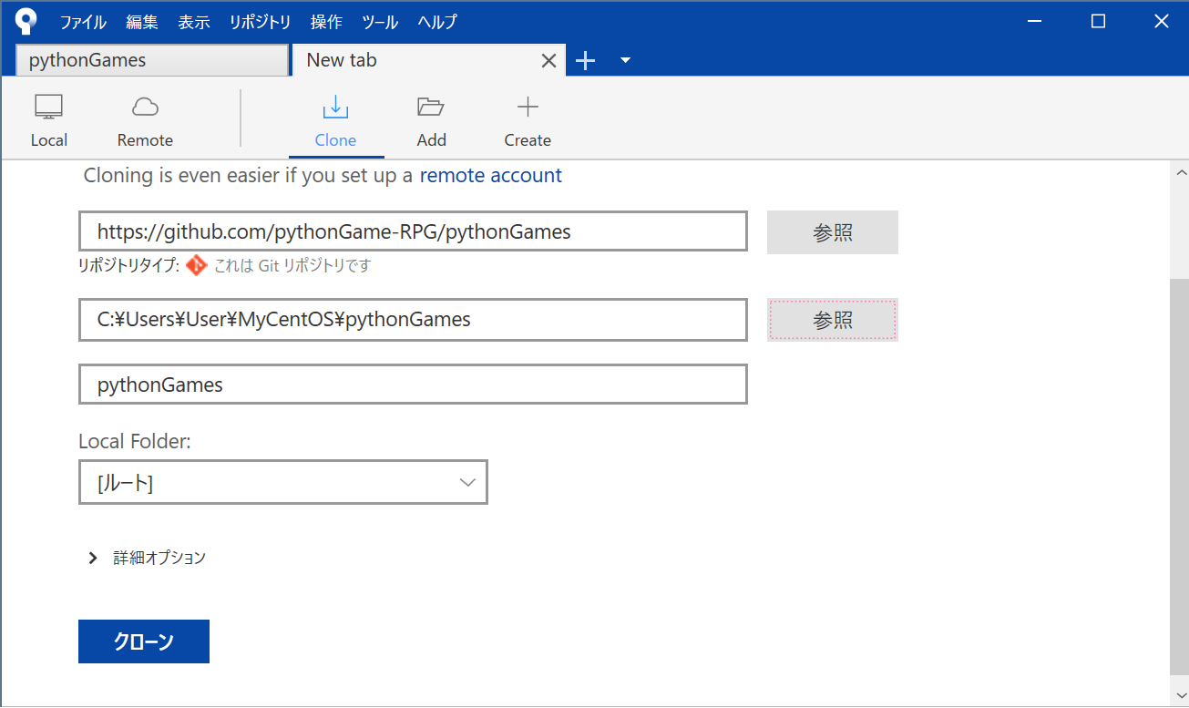

↓指定したディレクトリにリポジトリが作成される。→OK

Git
Gitをインストール
https://git-scm.com/download/win
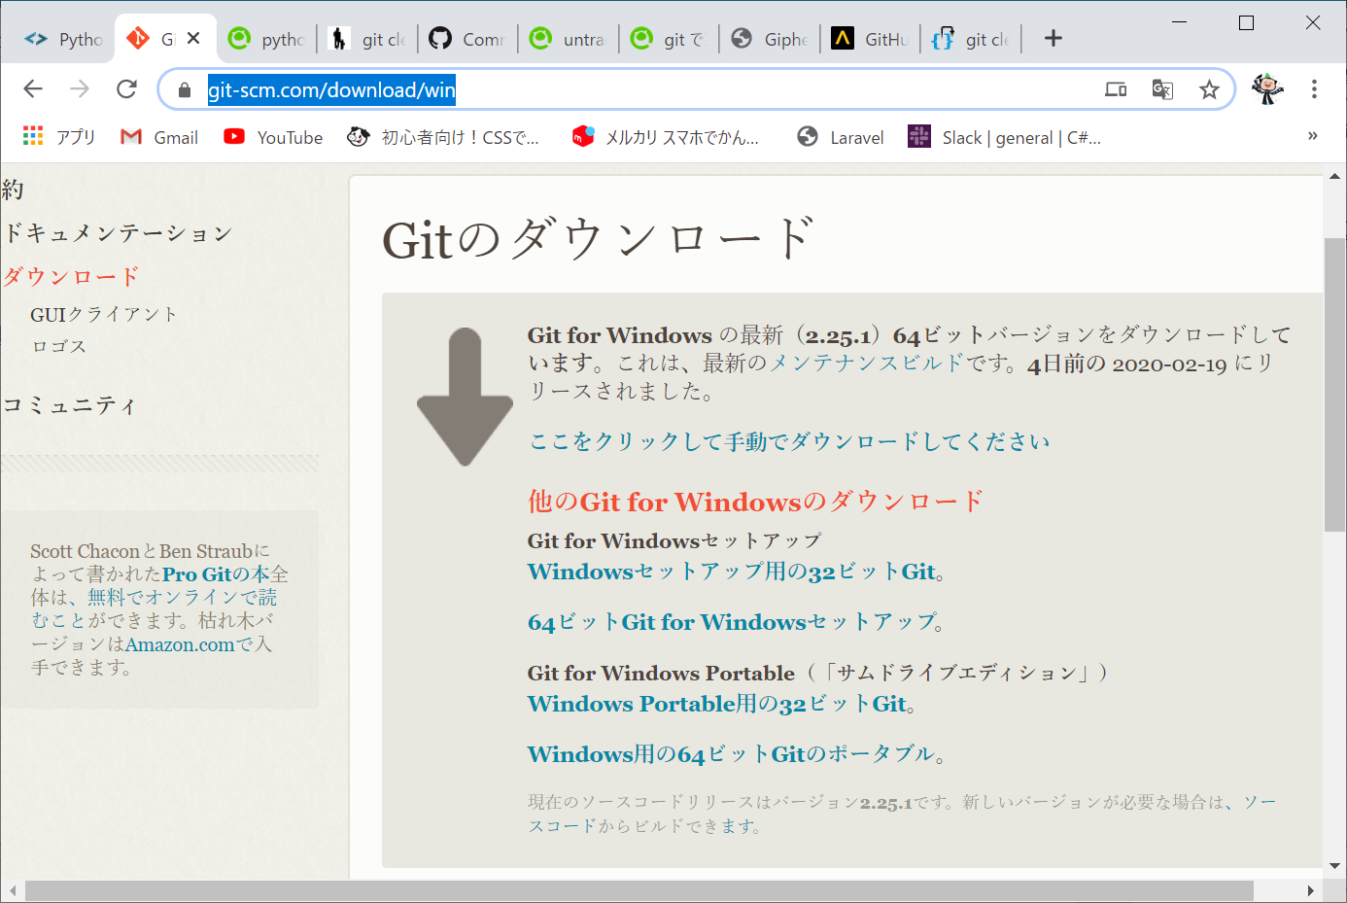

バージョン管理完成版：コマンド手順

・リモートリポジトリ作成
・first commit

git branch [新しいブランチ]
git checkout [新しいブランチ]
git add .
git commit -m"コメント"
git remote add origin [URL]
git push origin [新しいブランチ]

↓以下のアカウントでログイン
mail： | gitPython0223@gmail.com
pass： | gitPython2020

Python 3.8.1
Python 3.8.1をインストール
https://www.python.org/downloads/
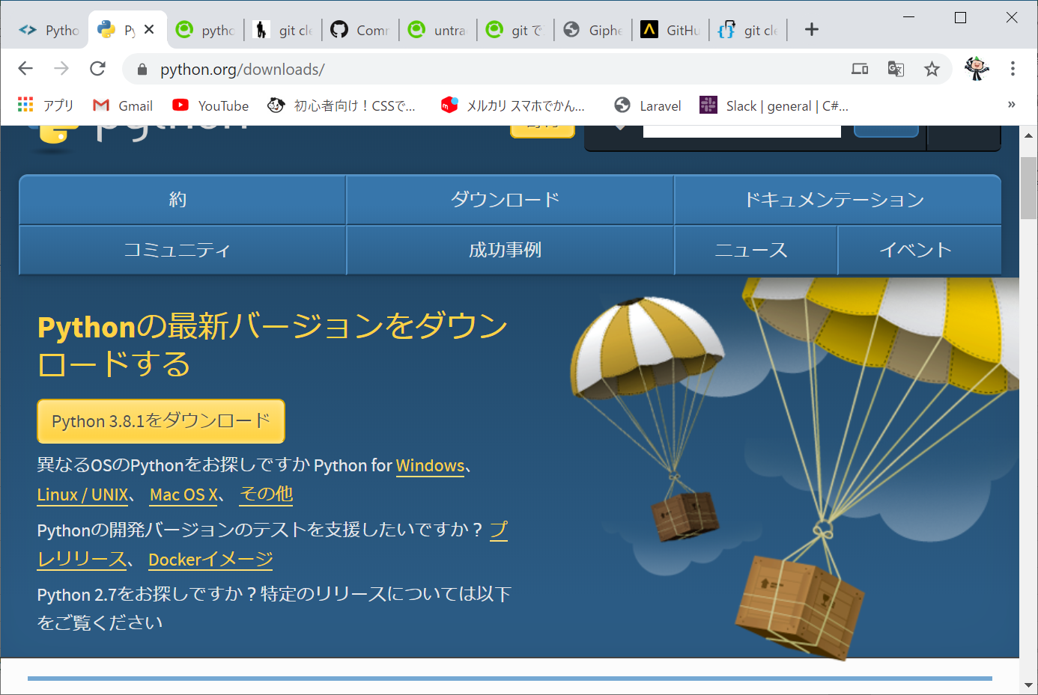

↓以下のアカウントでログイン
mail： | gitPython0223@gmail.com
pass： | gitPython2020

MySQL
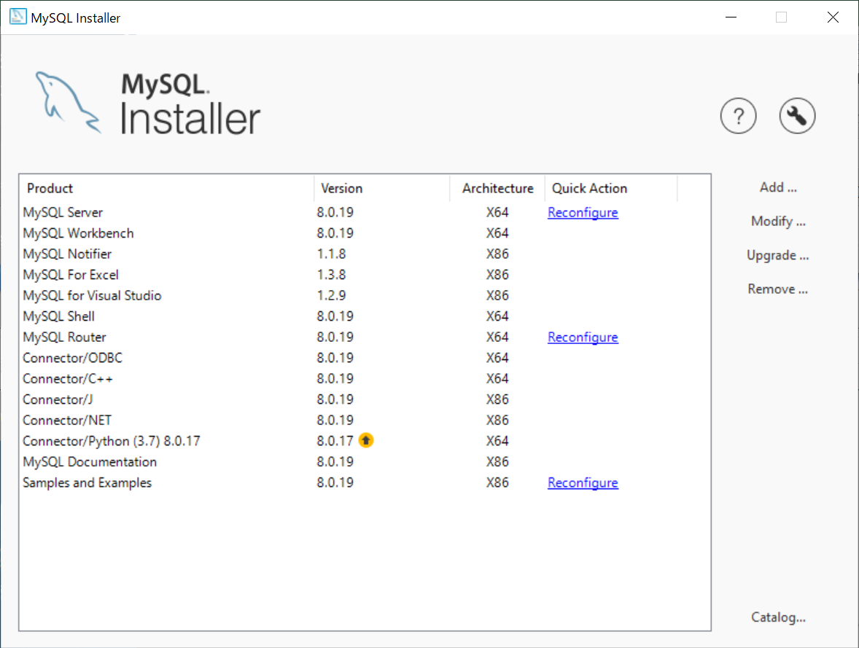
MySQLをインストール
https://dev.mysql.com/downloads/windows/installer/8.0.html
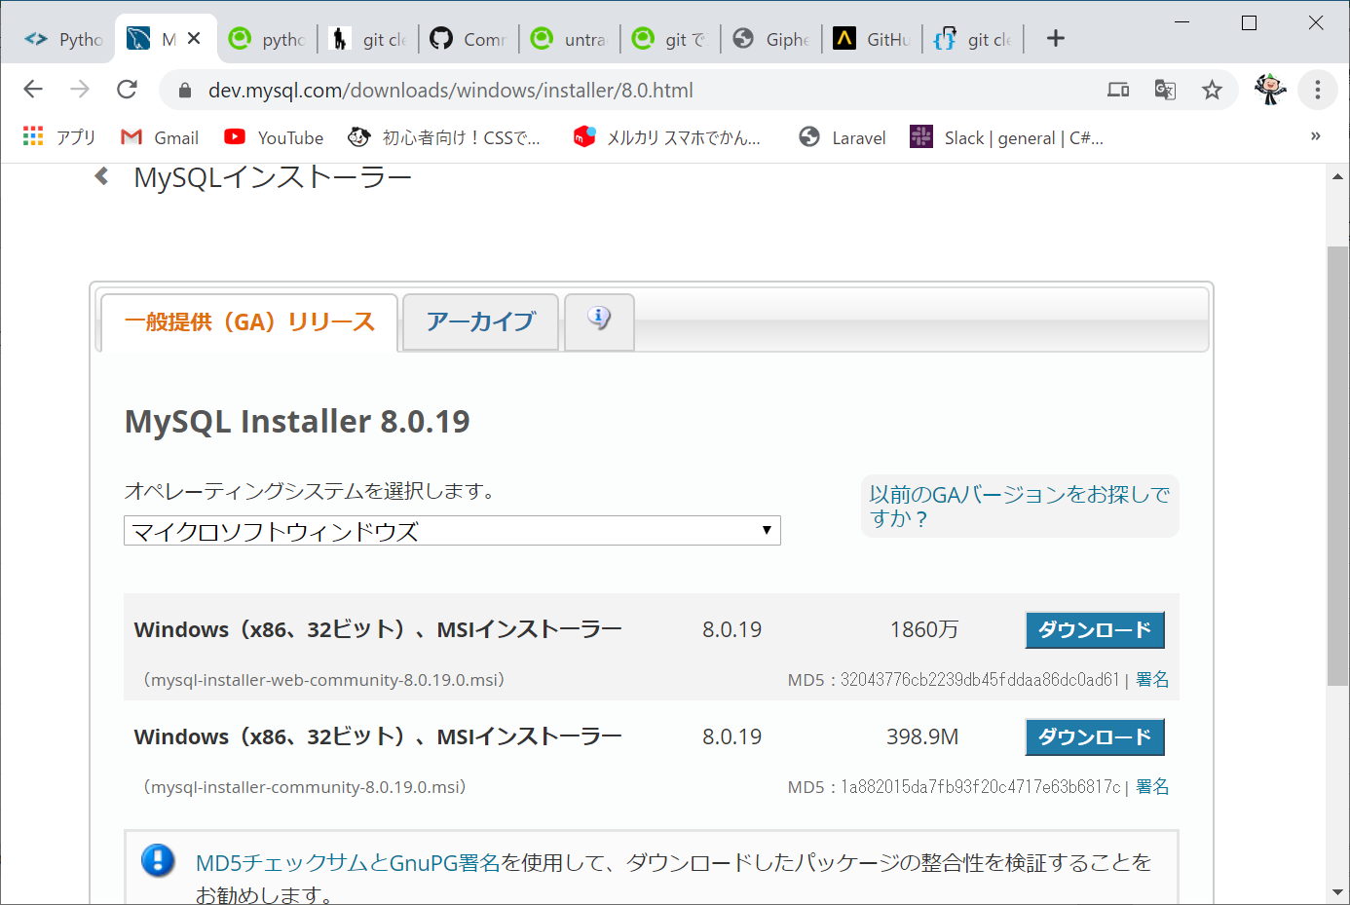

↓新規画面ではないが、これらをすべてインストール

A5mk2
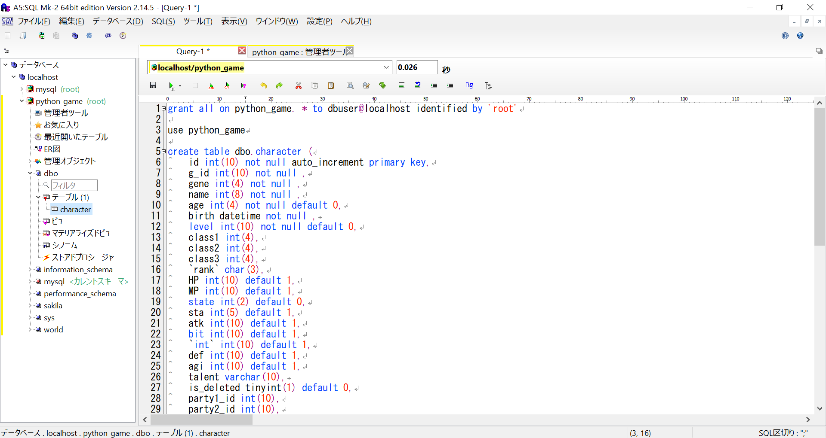
A5mk2をインストール
https://a5m2.mmatsubara.com/
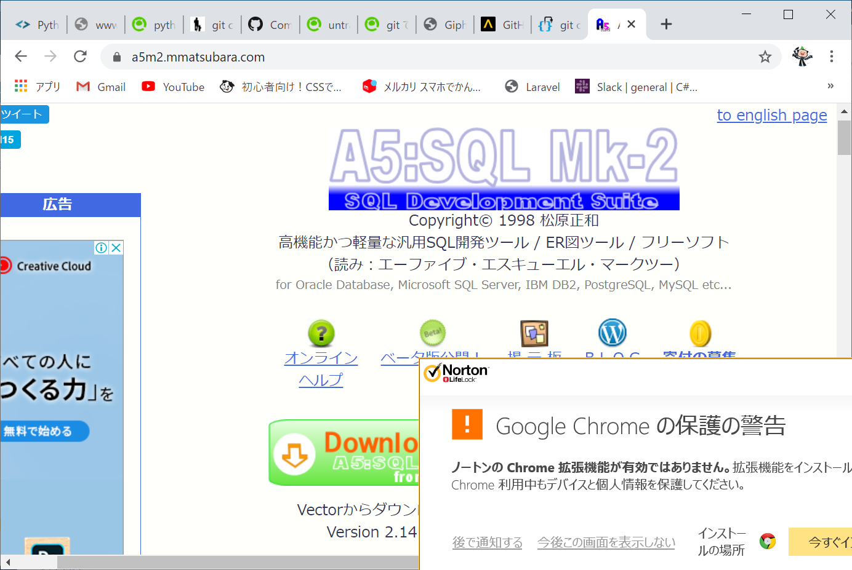

↓DB作成手順
「データベース」メニュー→「データベースの追加と削除」→「追加」

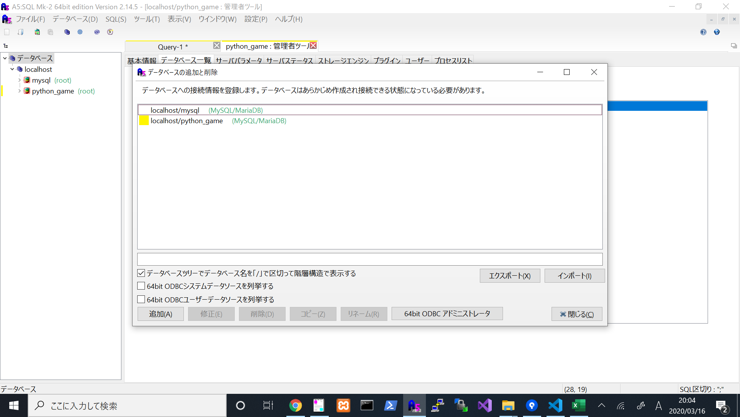

↓以下のアカウントでログイン
mail： | gitPython0223@gmail.com
pass： | gitPython2020

↓「MySQL/MariaDB(直接接続)(M)」を選択→パスワード「root」に設定→「OK」→名前を「localhost/python_game」でOK
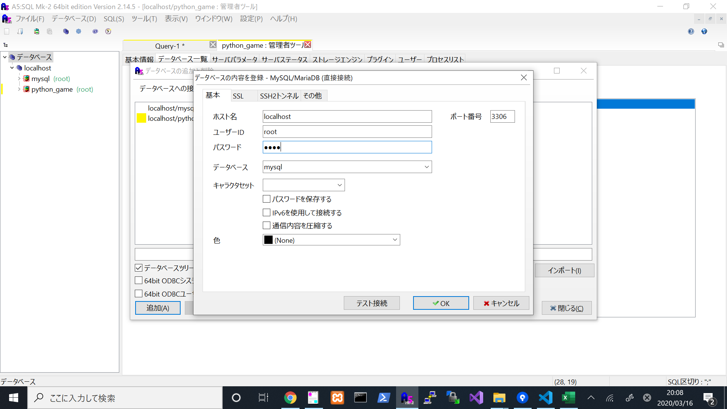

↓python_gameの管理者ツール.データベース一覧からデータベース「dbo」を作成
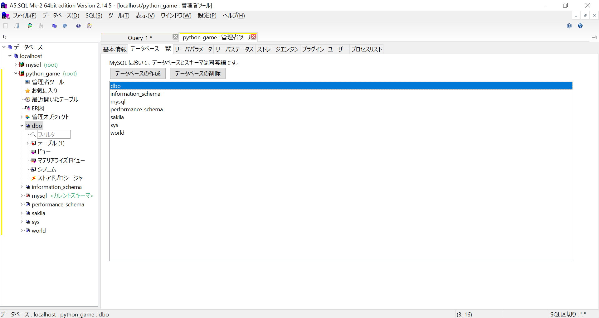

↓Queryにcreate.sqlからcreate文を抜き出して貼り付け（先頭のgrant all～はおまじない。）→「実行」
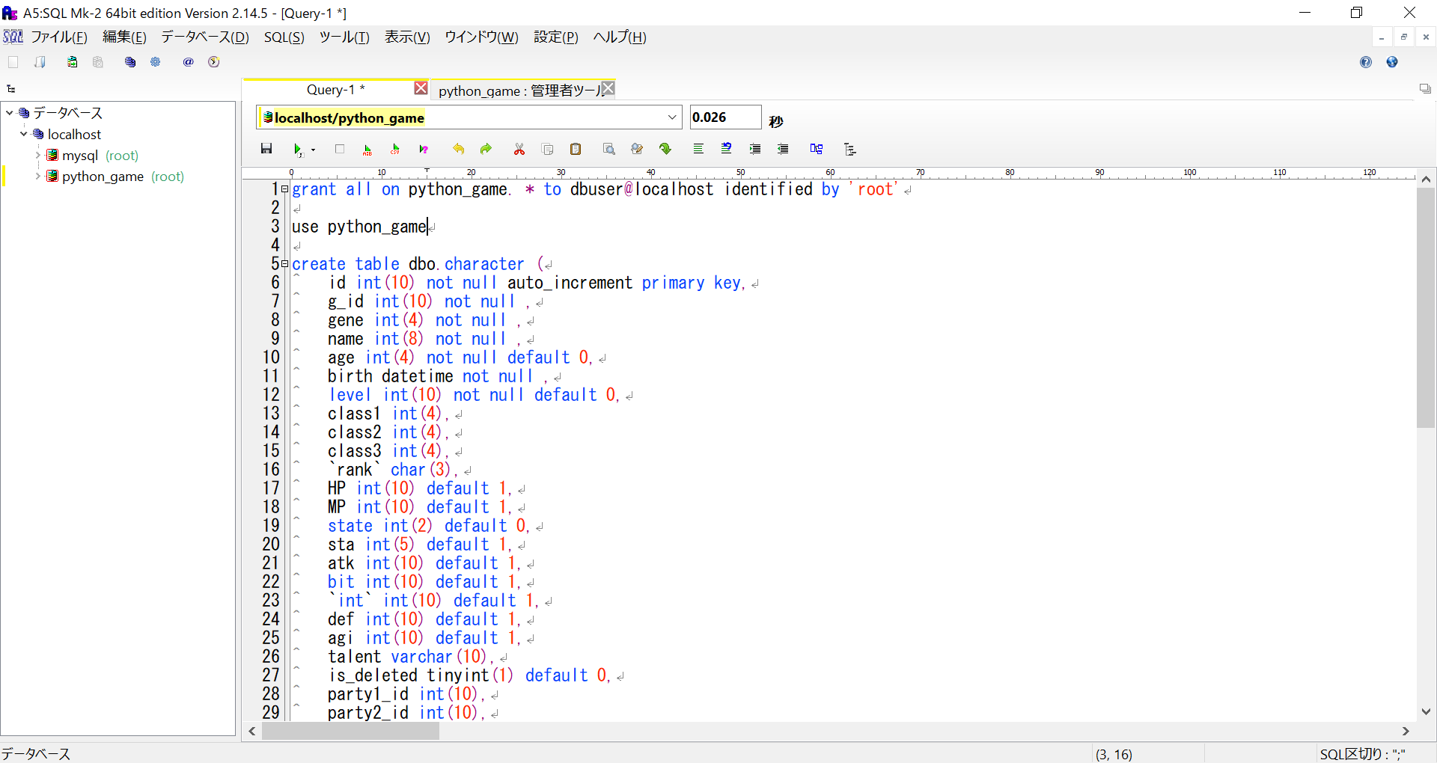

↓table「character」が作成されていることを確認

VsCode
VsCodeをインストール
https://code.visualstudio.com/download
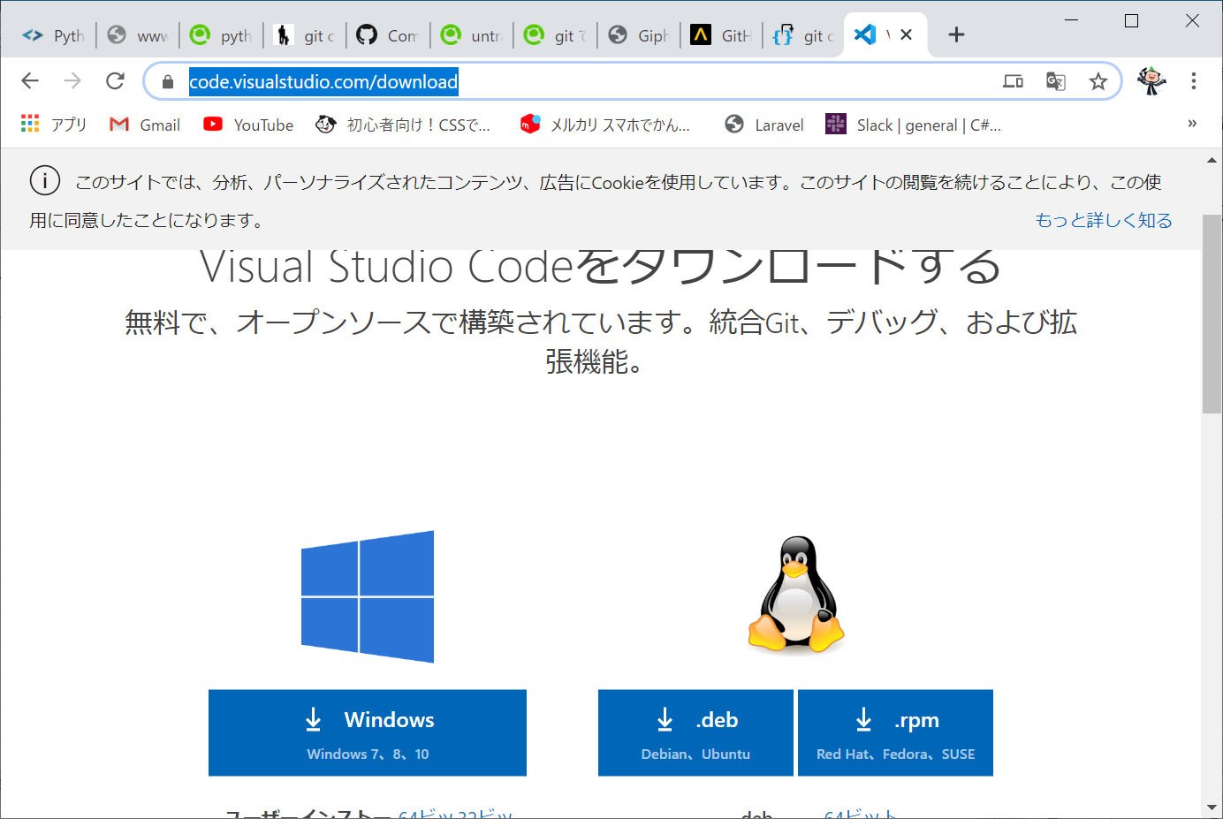

↓以下のアカウントでログイン
mail： | gitPython0223@gmail.com
pass： | gitPython2020

GitBash
GitBashをインストール
https://gitforwindows.org/
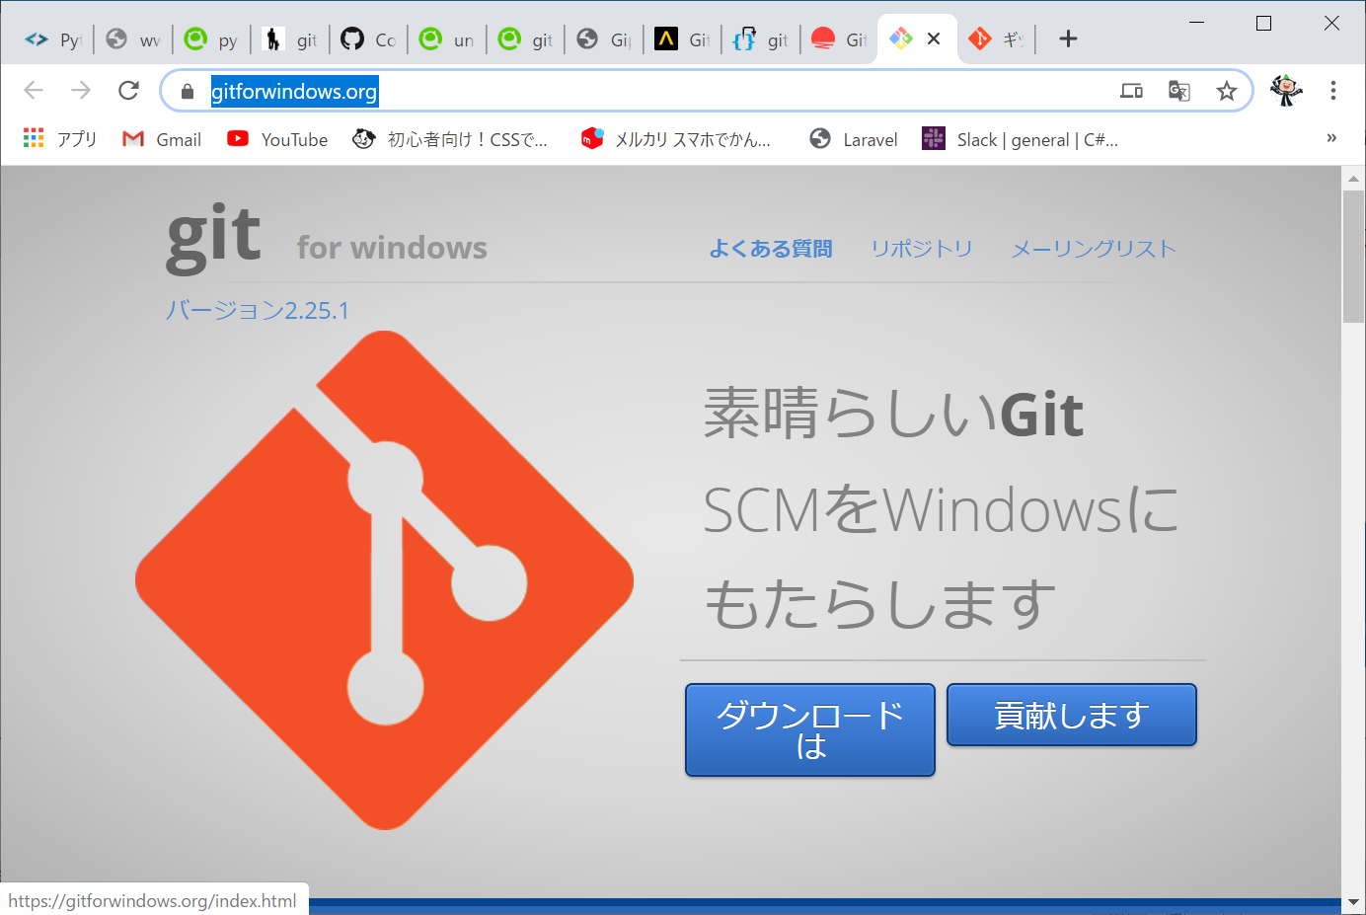

↓以下のアカウントでログイン
mail： | gitPython0223@gmail.com
pass： | gitPython2020

Pygame
Pygameをインストール
$ pip install pygame
または$ python -m pip install pygame
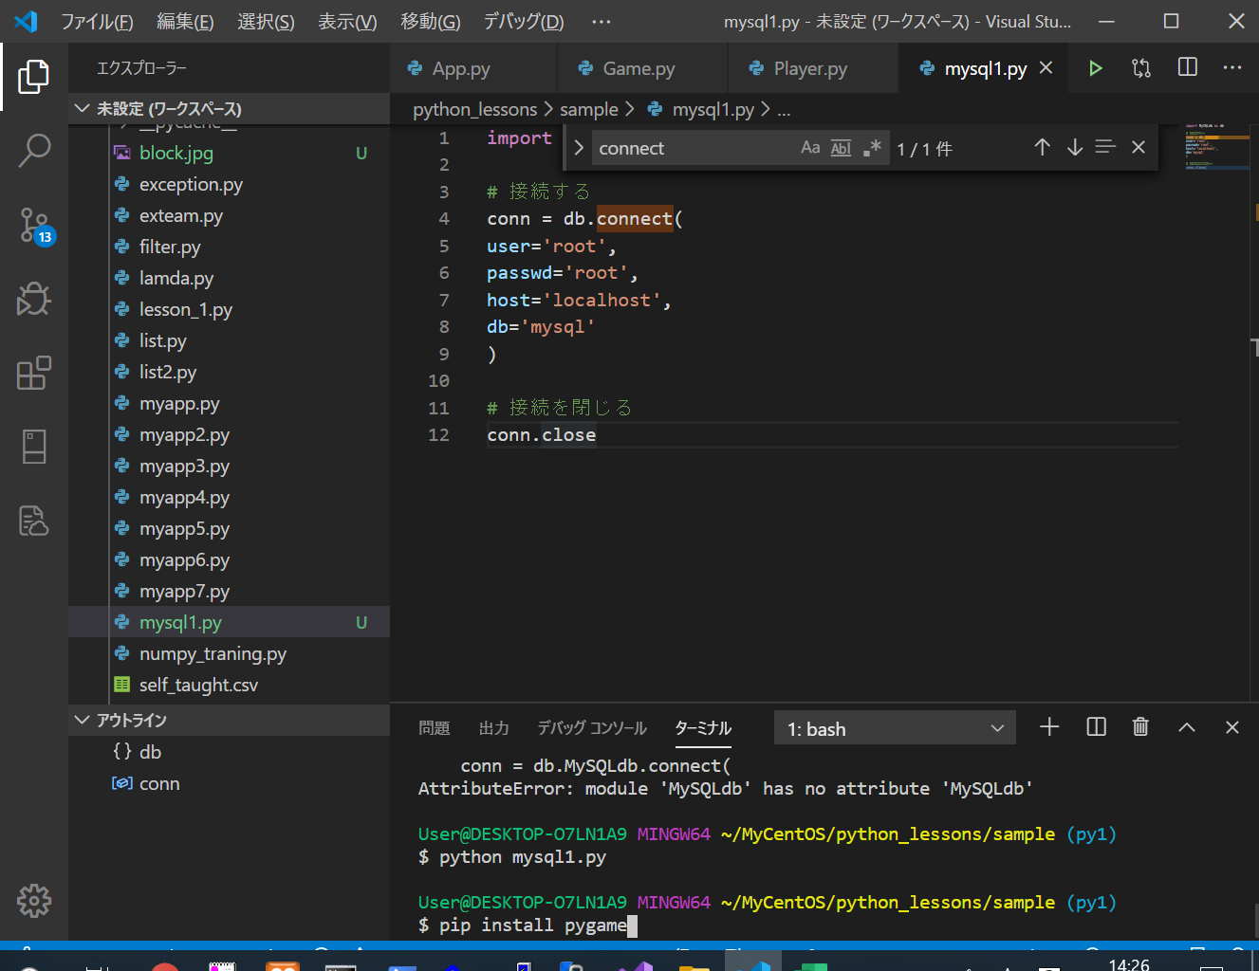

↓以下のアカウントでログイン
mail： | gitPython0223@gmail.com
pass： | gitPython2020

